Solicitud gráfica
 | Área: | Ciencias Naturales |  |  | Fecha:
 | Grado: | 11
 | Título del tema: | Las funciones oxigenadas |  |  | ¿Cuaderno de estudio o recurso? | Recurso
 | Editor: | Lyz Marcela Bernal Gómez |  |  | Motor del recurso | F6

 | Código guión o recurso: | CN_11_12_REC10 | ← Para determinar este código, visite la hoja de Ayuda
 |  |  |  |  | ESPECIFICACIÓN DE ARCHIVOS A ENTREGAR
Núm. | Archivo Shutterstock o ruta en web | Imagen para: | Tipo | Ubicación de la imagen en el recurso F6 | Nombre imagen SMALL | Tamaño imagen SMALL | Nombre imagen ZOOM | Tamaño imagen ZOOM | Descripción | Observaciones
IMG01 | 65679667 | Recurso F6 | Fotografía | Inicio | CN_11_12_REC10_IMG01.jpg | 350 x 230 px |  |  | 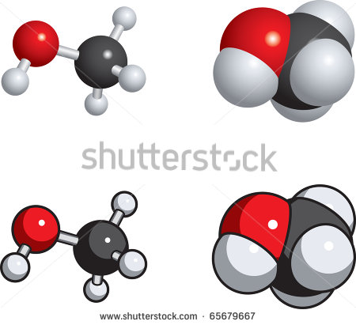
IMG02 | 372812434 | Recurso F6 | Fotografía | Inicio | CN_11_12_REC10_IMG02.jpg | 350 x 230 px |  |  | 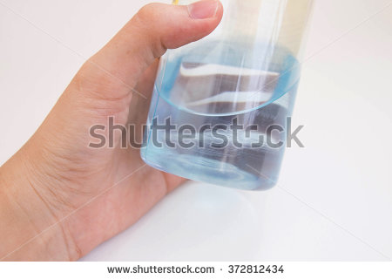
IMG03 | 176506379 | Recurso F6 | Fotografía | Inicio | CN_11_12_REC10_IMG03.jpg | 350 x 230 px |  |  | 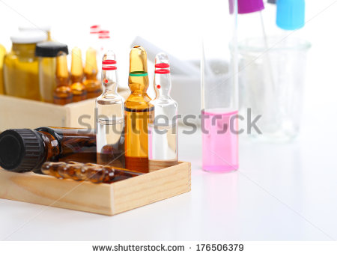
IMG04 | Ver descripción y observaciones | Recurso F6 | Ilustración | Contenido | CN_11_12_REC10_IMG04n.jpg | 320 x 480 px | CN_11_12_REC10_IMG04a.jpg | 800 x 458 px |  | Realizar ilusración igual a imagen guía
IMG05 | Ver descripción y observaciones | Recurso F6 | Ilustración | Contenido | CN_11_12_REC10_IMG05n.jpg | 320 x 480 px | CN_11_12_REC10_IMG05a.jpg | 800 x 458 px |  | Realizar ilusración igual a imagen guía
IMG06 | 271222004 | Recurso F6 | Ilustración | Contenido | CN_11_12_REC10_IMG06n.jpg | 320 x 480 px | CN_11_12_REC10_IMG06a.jpg | 800 x 458 px | 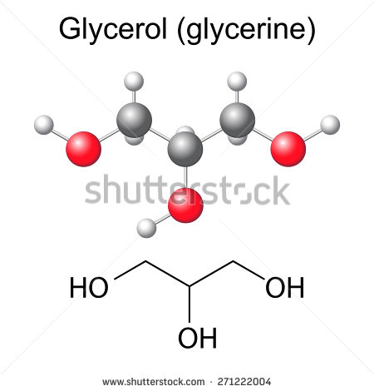 | Cambiar Glycerol por Gicerol Cambiar glicerine por glicerina
IMG07 | Ver descripción y observaciones | Recurso F6 | Ilustración | Contenido | CN_11_12_REC10_IMG07n.jpg | 320 x 480 px | CN_11_12_REC10_IMG07a.jpg | 800 x 458 px |  | Realizar ilusración igual a imagen guía
IMG08 | Ver descripción y observaciones | Recurso F6 | Ilustración | Contenido | CN_11_12_REC10_IMG08n.jpg | 320 x 480 px | CN_11_12_REC10_IMG08a.jpg | 800 x 458 px |  | Realizar ilusración igual a imagen guía
IMG09 | Ver descripción y observaciones | Recurso F6 | Ilustración | Contenido | CN_11_12_REC10_IMG09n.jpg | 320 x 480 px | CN_11_12_REC10_IMG09a.jpg | 800 x 458 px |  | Realizar ilusración igual a imagen guía
IMG10 | 377640979 | Recurso F6 | Fotografía | Contenido | CN_11_12_REC10_IMG10n.jpg | 320 x 480 px | CN_11_12_REC10_IMG10a.jpg | 800 x 458 px | 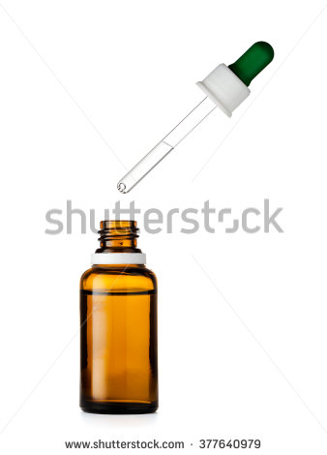
IMG11 | Ver descripción y observaciones | Recurso F6 | Ilustración | Contenido | CN_11_12_REC10_IMG11n.jpg | 320 x 480 px | CN_11_12_REC10_IMG11a.jpg | 800 x 458 px |  | Realizar ilusración igual a imagen guía. Por favor no incluir fondo azul y rosado
IMG12 | Ver descripción y observaciones | Recurso F6 | Ilustración | Contenido | CN_11_12_REC10_IMG12n.jpg | 320 x 480 px | CN_11_12_REC10_IMG12a.jpg | 800 x 458 px |  | Realizar ilusración igual a imagen guía. Por favor no incluir fondo azul y rosado
IMG13 | Ver descripción y observaciones | Recurso F6 | Ilustración | Contenido | CN_11_12_REC10_IMG13n.jpg | 320 x 480 px | CN_11_12_REC10_IMG13a.jpg | 800 x 458 px |  | Realizar ilusración igual a imagen guía
IMG14 | 141403861 | Recurso F6 | Fotografía | Contenido | CN_11_12_REC10_IMG14n.jpg | 320 x 480 px | CN_11_12_REC10_IMG14a.jpg | 800 x 458 px | 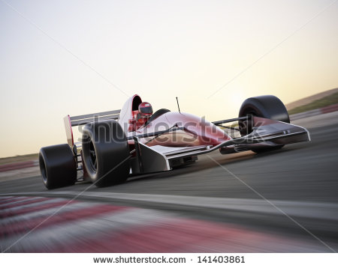
IMG15 | 134840309 | Recurso F6 | Fotografía | Contenido | CN_11_12_REC10_IMG15n.jpg | 320 x 480 px | CN_11_12_REC10_IMG15a.jpg | 800 x 458 px | 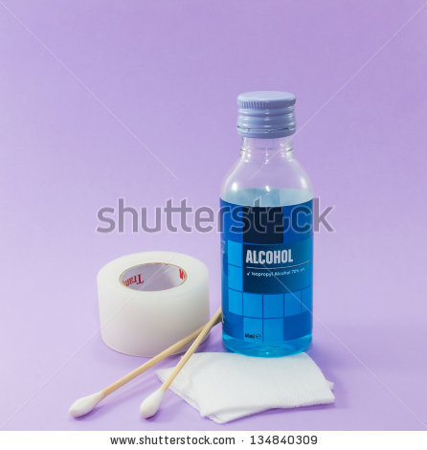
IMG16 | 60421537 | Recurso F6 | Fotografía | Contenido | CN_11_12_REC10_IMG16n.jpg | 320 x 480 px | CN_11_12_REC10_IMG16a.jpg | 800 x 458 px | 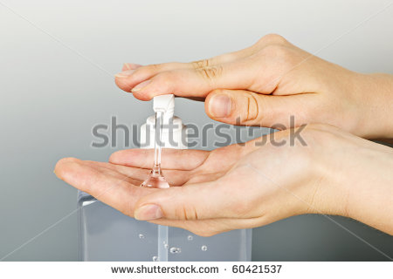
IMG17 | 93400561 | Recurso F6 | Fotografía | Contenido | CN_11_12_REC10_IMG17n.jpg | 320 x 480 px | CN_11_12_REC10_IMG17a.jpg | 800 x 458 px | 